EXP 1.0
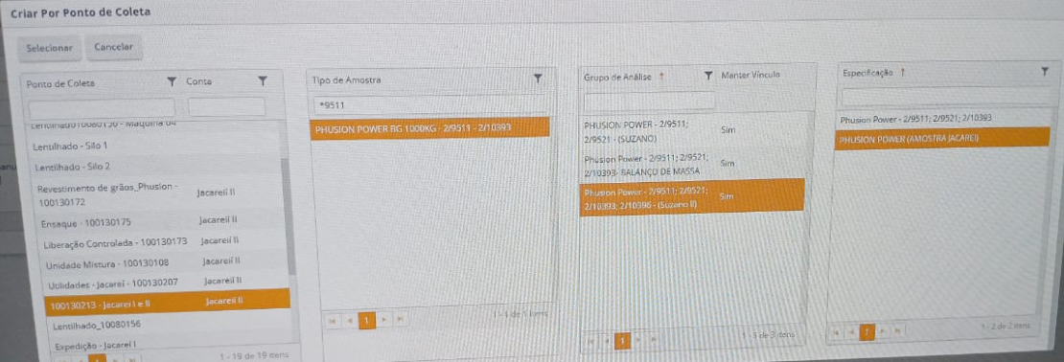
Ponto de Coleta | Tipo de Amostra | Grupo de Análise | Especificação
Jacareí I e II | PHUSION POWER BG 1000KG | PHUSION POWER -2/9511;2/9511 - (SUZANO II) | PHUSION POWER (AMOSTRA JACAREI)

 |  |  |  | 5

